工事
工事請負契約に係る書類様式

裏面

工事6号の3
工事様式第6号の3

建設業退職金共済証紙購入状況報告書

1 | 工事種別及び総工事費
 | 工事種別 |  |  |  |  | 総工事費 |  |  |  | 契約金額 |  |  |  | 無償支給材料費評価額

 |  |  |  |  |  |  | ￥ |  |  |  | ￥ |  |  |  | ￥

 | 注： |  | ①． |  | 工事種別には［表］中の該当する工事種別を記載する。
 |  |  | ②． |  | 総工事費＝契約金額＋無償材料費評価額
 |  |  | ③． |  | 契約金額には消費税及び地方消費税額を含む。

2 | 共済証紙購入額算出方法
 | 購入額算出方法 |  |  |  |  |  |  | A | 建設業退職金共済制度加入労働者（加入労働者）及びその就労予定日数が分かっている

 |  |  |  |  |  |  |  | B | 全就労者数及び加入労働者は分かっているが、その就労予定日数が定まっていない

 |  |  |  |  |  |  |  | C | 加入労働者が分からない

 | 注： |  | ①． |  | 購入額算出方法の該当項目を○で囲む。

3 | 共済証紙購入額の算出
 |  | 上記2の該当項目（ A B C ）について、以下により共済証紙購入額を算出する。

 | A | 加入労働者及びその就労予定日数が分かっている場合
 |  |  | ①加入労働者の就労予定日数の総和 |  |  |  |  |  |  |  |  |  |  |  | 人
 |  |  | ②掛金日額 |  |  |  |  |  |  |  |  |  |  |  | 円／人
 |  |  | ③共済証紙購入額（①×②） |  |  |  |  |  |  |  | ￥

 | B | 加入労働者は分かっているが、その就労予定日数が定まっていない場合
 |  |  | ①工事種別
 |  |  | ②総工事費 |  |  |  |  |  |  |  | ￥
 |  |  | ③共済証紙購入代金率 |  |  |  |  |  |  |  |  | ／ | 1,000 |  | ／ | 0.7
 |  |  | （総工事費と工事種別に対する購入代金率を［表］から求める。）
 |  |  | ④契約金額 |  |  |  |  |  |  |  | ￥
 |  |  | ⑤全就労者数 |  |  |  |  |  |  |  |  |  |  |  | 人
 |  |  | ⑥加入労働者数 |  |  |  |  |  |  |  |  |  |  |  | 人
 |  |  | ⑦加入者率（⑥÷⑤）
 |  |  | ⑧共済証紙購入額（②×③×⑦） |  |  |  |  |  |  |  | ￥
 |  |  | （千円未満を増額調整し、掛金日額で割り切れる額とする）

 | C | 加入労働者が分からない場合
 |  |  | ①工事種別
 |  |  | ②総工事費 |  |  |  |  |  |  |  | ￥
 |  |  | ③共済証紙購入代金率 |  |  |  |  |  |  |  |  | ／ | 1,000 |  | ／ | 0.7
 |  |  | （総工事費と工事種別に対する購入代金率を［表］から求める。）
 |  |  | ④契約金額 |  |  |  |  |  |  |  | ￥
 |  |  | ⑤加入者率（70％とする。） |  |  |  |  |  |  |  | 0.7
 |  |  | ⑥共済証紙購入額（②×③×⑤） |  |  |  |  |  |  |  | ￥
 |  |  | （千円未満を増額調整し、掛金日額で割り切れる額とする）

 | ※ 工事種別・総工事費に対する共済証紙購入代金率については、独立行政法人勤労者退職金共済機構ホームページ「共済証紙購入の考え方」の表を参照する。 http://www.kentaikyo.taisyokukin.go.jp/tetsuzuki/tetsuzuki02.html

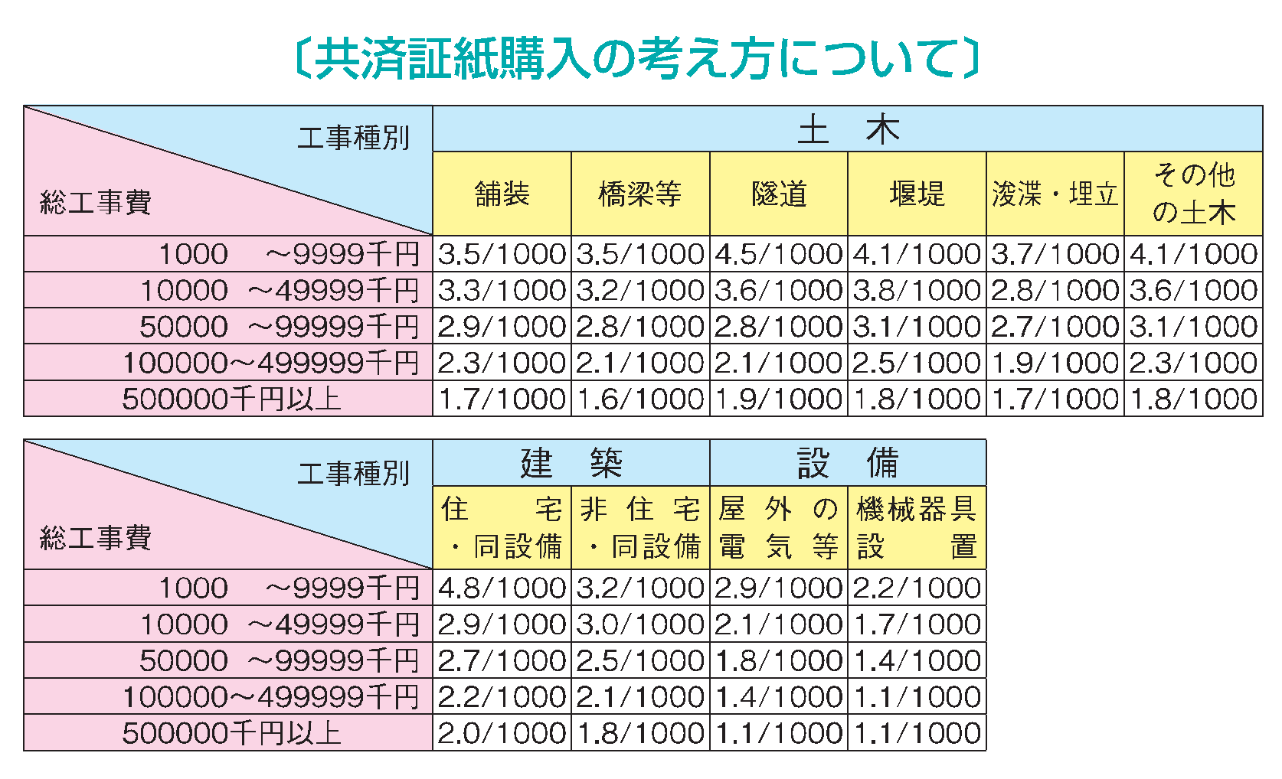

注： |  | ①． |  | 総工事費とは、請負契約額（消費税額を含む）と無償支給材料評価額（発注機関が施工者に対し工事用の建設資材を無償で支給した場合、その建設資材を金額に換算した額）の合計をいう。

 |  | ②． |  | 屋外の電気等は、道路や公園の街路灯設置工事や信号機設置工事等の場合に適用する。

